상품제안서
하와이여행용세트(5호) | 상품코드: F08686

 |  |  |  |  |  | 02-412-0044 | www.easy1.co.kr
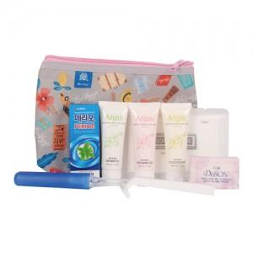

【상세/제작정보】 | <p><b><span style="font-size: 12pt;">**&nbsp;</span><span style="font-size: 12pt;">100개 미만인쇄시 인쇄비 3만원별도</span></b></p><p><span style="font-size: 12pt;"><b>** 배송비- 한박스 50개 / 6000원​별도</b></span></p>

【인쇄/포장옵션】 | 실크 / 기본케이스 + 개별포장지 포장

【공급단가】 | 수량 | 100~ | 500~ | 1,000~ | 3,000~
*VAT별도 | 단가 | 3,700원 | 3,600원 | 3,500원 | 3,400원

【상품 URL】 | https://dev.easy1.co.kr:443/src/goods_detail.php?gdno=8686

